Hoja1
 |  |  |  |  | Nº Auto | R | Minutos entre arribos | Horas entre arribos | Minuto de entrada | Tiempo de demora en el super (Min) | Minuto de salida | Lugares con sombra disponibles | Encuentro lugar con sombra
Para Distribuciones Exponencial y Poisson | 𝜆 |  |  |  | 1 | 42% | 0.6591 | 0.0 | 0.7 | 19.2 | 19.8851 | 15 | 1
Tiempo entre arribos Poison: | 50.0000 |  | [autos/hora] | [u/t] | 2 | 38% | 0.5800 | 0.0 | 1.2 | 18.8 | 20.0721 | 14 | 1
 | a | b |  |  | 3 | 23% | 0.3183 | 0.0 | 1.6 | 17.3 | 18.8874 | 13 | 1
Tiempos de demora Uniforme | 15.0000 | 25.0000 | Minutos en el super |  | 4 | 85% | 2.3106 | 0.0 | 3.9 | 23.5 | 27.4101 | 12 | 1
Simulación: | 20 |  | autos |  | 5 | 82% | 2.0712 | 0.0 | 5.9 | 23.2 | 29.1592 | 11 | 1
 |  |  |  |  | 6 | 35% | 0.5087 | 0.0 | 6.4 | 18.5 | 24.9029 | 10 | 1
 |  |  |  |  | 7 | 46% | 0.7434 | 0.0 | 7.2 | 19.6 | 26.8093 | 9 | 1
 |  |  |  |  | 8 | 76% | 1.7186 | 0.0 | 8.9 | 22.6 | 31.5219 | 8 | 1
 |  |  |  |  | 9 | 2% | 0.0261 | 0.0 | 8.9 | 15.2 | 24.1509 | 7 | 1
 |  |  |  |  | 10 | 38% | 0.5826 | 0.0 | 9.5 | 18.8 | 28.3645 | 6 | 1
Probabilidad de encontrar un lugar con sombra | 95.00% |  |  |  | 11 | 25% | 0.3428 | 0.0 | 9.9 | 17.5 | 27.3463 | 5 | 1
 |  |  |  |  | 12 | 94% | 3.3233 | 0.1 | 13.2 | 24.4 | 37.5576 | 4 | 1
 |  |  |  |  | 13 | 2% | 0.0219 | 0.0 | 13.2 | 15.2 | 28.3875 | 3 | 1
 |  |  |  |  | 14 | 73% | 1.5792 | 0.0 | 14.8 | 22.3 | 37.1038 | 2 | 1
 |  |  |  |  | 15 | 53% | 0.9150 | 0.0 | 15.7 | 20.3 | 36.0358 | 1 | 1
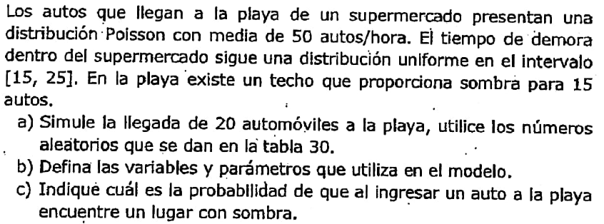
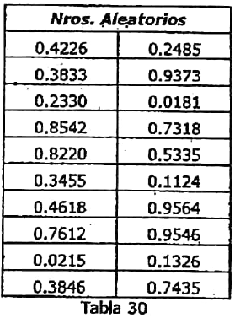
 |  |  |  |  | 16 | 11% | 0.1431 | 0.0 | 15.8 | 16.1 | 31.9678 | 0 | 0
 |  |  |  |  | 17 | 96% | 3.7592 | 0.1 | 19.6 | 24.6 | 44.1671 | 1 | 1
 |  |  |  |  | 18 | 95% | 3.7107 | 0.1 | 23.3 | 24.5 | 47.8598 | 2 | 1
 |  |  |  |  | 19 | 13% | 0.1707 | 0.0 | 23.5 | 16.3 | 39.8105 | 1 | 1
 |  |  |  |  | 20 | 74% | 1.6328 | 0.0 | 25.1 | 22.4 | 47.5522 | 2 | 1
 |  |  |  |  |  |  |  |  |  |  |  |  | 19

 |  |  |  |  |  |  |  |  |  |  | Minuto de salida
 |  |  |  |  |  |  |  |  |  |  | 19.885064014
 |  |  |  |  |  |  |  |  |  |  | 18.887433304
 |  |  |  |  |  |  |  |  |  |  | 20.07211113
 |  |  |  |  |  |  |  |  |  |  | 24.150949278
 |  |  |  |  |  |  |  |  |  |  | 24.902883162
 |  |  |  |  |  |  |  |  |  |  | 26.809313211
 |  |  |  |  |  |  |  |  |  |  | 27.346349541
 |  |  |  |  |  |  |  |  |  |  | 27.410056655
 |  |  |  |  |  |  |  |  |  |  | 28.364528657
 |  |  |  |  |  |  |  |  |  |  | 28.387541109
 |  |  |  |  |  |  |  |  |  |  | 29.159222729
 |  |  |  |  |  |  |  |  |  |  | 31.521867887
 |  |  |  |  |  |  |  |  |  |  | 31.967845495
 |  |  |  |  |  |  |  |  |  |  | 36.035764589
 |  |  |  |  |  |  |  |  |  |  | 37.103767879
 |  |  |  |  |  |  |  |  |  |  | 37.557622139
 |  |  |  |  |  |  |  |  |  |  | 39.810481115
 |  |  |  |  |  |  |  |  |  |  | 44.167083249
 |  |  |  |  |  |  |  |  |  |  | 47.552233052
 |  |  |  |  |  |  |  |  |  |  | 47.859775058

